(예시)
드림피아 『2025년 명지초등학교 직업체험』 운영 위탁교육 결과보고서

1. 운영 기본정보
학교명 | 명지초등학교 |  | 계약명 | 명지초 교실로 찾아가는 진로체험교육 견적 요청
계약일자 | 2025-09-30 |  | 실시일자 | 2025년 10월 23일 (목) ,24일 (금), 28일(화)
계약금액 | 금 10,690,000 원(금 일천육십구만 원) |  | 운영장소 | 명지초등학교 각 교실
대상 | 4학년 |  | 강사 | 현직 전문직업인 10인
운영일시 | 2025년 10월 23일 (목) ,24일 (금), 28일(화) / 1~4교시
2. 직업체험 프로그램 운영 내용
일자 | 대상 | 시간 | 프로그램 | 세부내용
251023, 251024, 251028 | 4학년 | 1~4교시 | 진로체험 | 전문 직업인과의 만남 현직 실무 능력에 대한 강의와 평소 직업에 대해 궁금했던 점 Q&A 시간 일일 직업체험 진행

3. 프로그램 세부 운영 내용
일시 | 프로그램명 | 장소 | 인원(명) | 강사명 | 비고
251023 | 플로리스트 | 4-1교실(3층) | 28 | 엄송심
 | 천연비누공예가 | 4-2 교실(3층) | 27 | 백미진
 | 쇼콜라티에(판바크) | 4-3 교실(3층) | 26 | 이영숙
 | 파티쉐(화과자) | 4-4 교실(3층) | 27 | 이영민
 | 파티쉐(화과자) | 4-5 교실(3층) | 27 | 김유미
 | 쇼콜라티에(판바크) | 4-6 교실(3층) | 26 | 이영숙
 | 쇼콜라티에(판바크) | 4-7 교실(3층) | 25 | 이영민
 | 쇼콜라티에(판바크) | 4-8 교실(3층) | 26 | 김유미
 | 쇼콜라티에(판바크) | 4-9 교실(3층) | 25 | 손정희
251024 | 아동요리전문가(마시멜로쿠키) | 5-1 교실(3층) | 27 | 손정희
 | 아동요리전문가(마시멜로쿠키) | 5-2 교실(3층) | 26 | 백은주
 | 아동요리전문가(마시멜로쿠키) | 5-3 교실(3층) | 27 | 신화봉
 | 파티쉐(화과자) | 5-4 교실(3층) | 26 | 김유미
 | 쇼콜라티에(판바크) | 5-5 교실(4층) | 25 | 정경희
 | 아동요리전문가(마시멜로쿠키) | 5-6 교실(4층) | 27 | 손정희
 | 파티쉐(화과자) | 5-7 교실(4층) | 26 | 김유미
 | 쇼콜라티에(판바크) | 5-8 교실(4층) | 26 | 정경희
 | 아동요리전문가(마시멜로쿠키) | 5-9 교실(4층) | 26 | 백은주
 | 토탈공예가(모빌썬캐쳐) | 5-10교실(4층) | 27 | 이노을
251028 | 파티쉐(화과자) | 6-1 교실(4층) | 22 | 이영민
 | 푸드아트전문가(마시멜로폰던트쿠키) | 6-2 교실(4층) | 22 | 백은주
 | 파티쉐(화과자) | 6-3 교실(4층) | 22 | 신화봉
 | 쇼콜라티에(판바크) | 6-4 교실(4층) | 23 | 이영숙
 | 파티쉐(화과자) | 6-5 교실(4층) | 22 | 이영민
 | 파티쉐(화과자) | 6-6 교실(4층) | 23 | 신화봉
 | 푸드아트전문가(마시멜로폰던트쿠키) | 6-7 교실(4층) | 23 | 백은주
 | 쇼콜라티에(판바크) | 6-8 교실(4층) | 24 | 이영숙
4. 직업체험 활동 내용
NO | 직업군 | 활동 내용
1 | 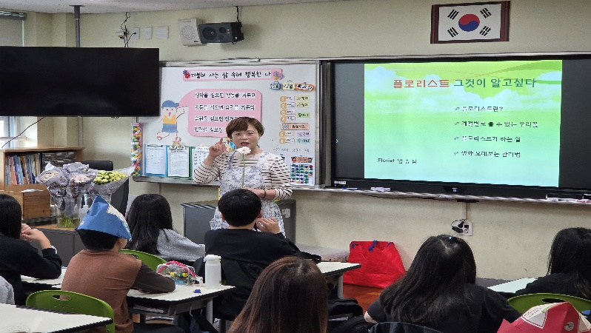 플로리스트 | 사진 삽입 영역 ① |  |  | 사진 삽입 영역 ②

 |  | 체험내용 | 색과 모양을 조합하여 특별한 꽃다발 만들기

2 | 천연비누공예가 | 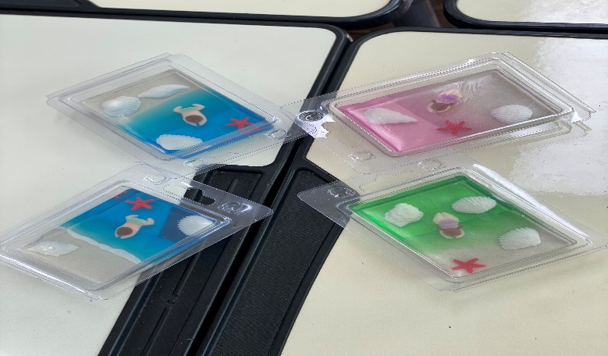 사진 삽입 영역 ① |  |  | 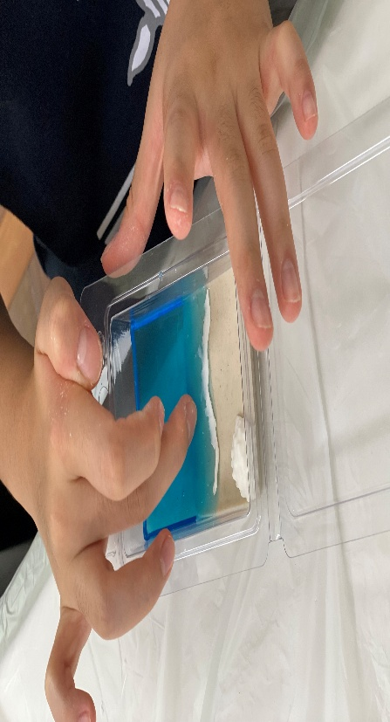 사진 삽입 영역 ②

 |  | 체험내용 | 다양하게 꾸며보는 반짝이는 디자인비누 만들기

3 | 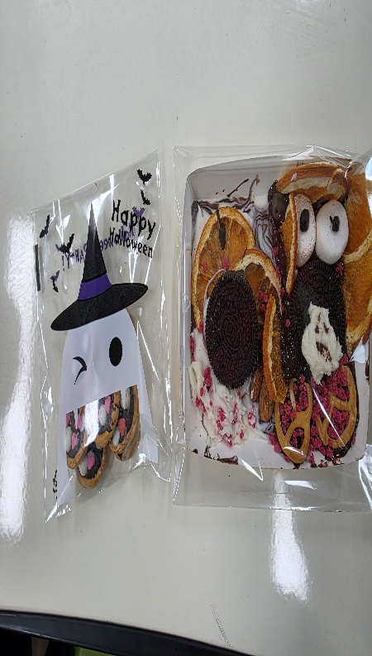 쇼콜라티에(판바크) | 사진 삽입 영역 ① |  |  | 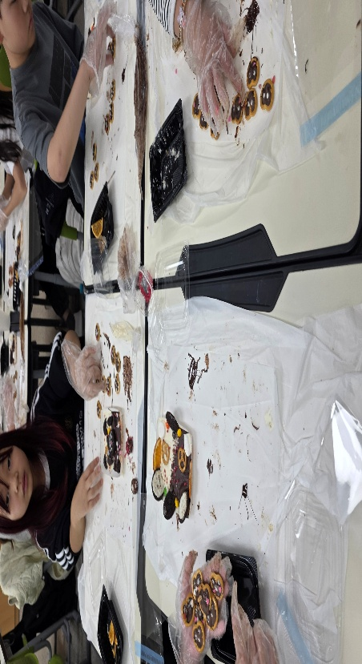 사진 삽입 영역 ②

 |  | 체험내용 | 달콤한 즐거움 가득! 나만의 초콜릿 작품 만들기

4 | 파티쉐(화과자) | 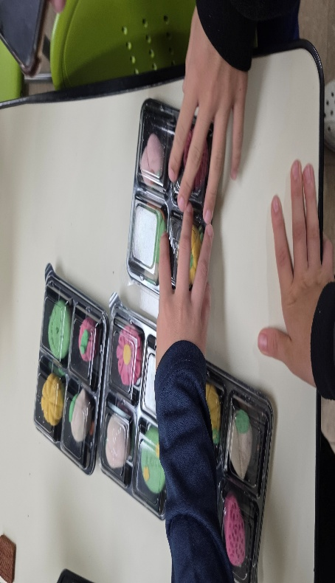 사진 삽입 영역 ① |  |  | 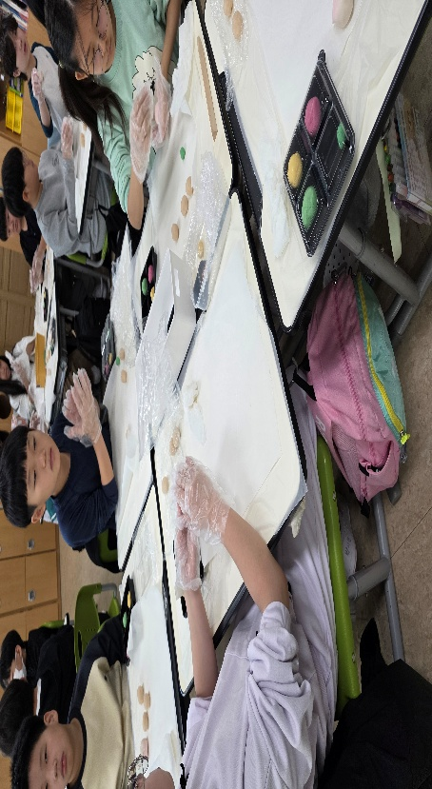 사진 삽입 영역 ②

 |  | 체험내용 | 달콤한 즐거움 가득! 나만의 초콜릿 작품 만들기

5 | 아동요리전문가(마시멜로쿠키) | 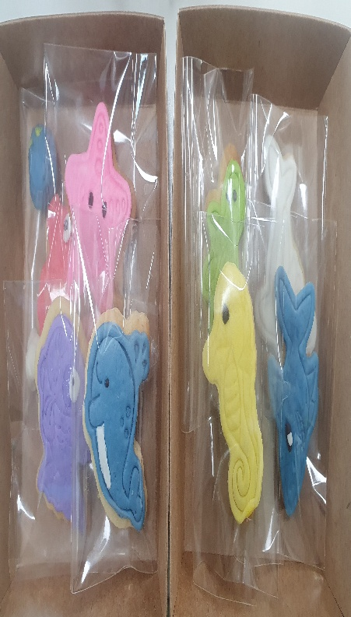 사진 삽입 영역 ① |  |  | 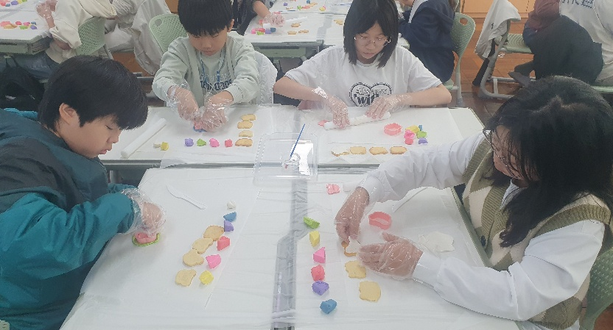 사진 삽입 영역 ②

 |  | 체험내용 | 마시멜로 반죽을 이용해 폰던트쿠키 만들기
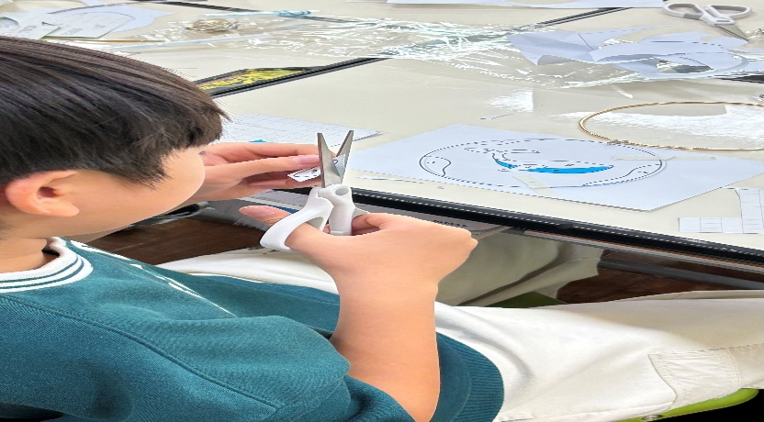
6 | 토탈공예가(모빌썬캐쳐) | 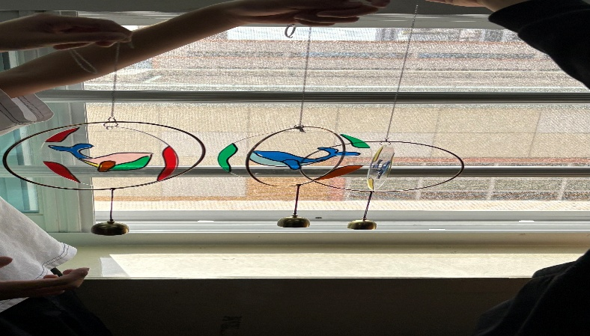 사진 삽입 영역 ① |  |  | 사진 삽입 영역 ②

 |  | 체험내용 | 마시멜로 반죽을 이용해 폰던트쿠키 만들기

5. 완료 확인
상기 계약에 대하여 위와 같이 실시 완료하였음을 확인합니다. 0000년 00월 00일 드림피아 대표 최 용 환 (인)

